Hoja1
SECCIÓN | MUJERES
NOMBRE DEL LIBRO | ESTER
AUTOR | CHARLES R. SWINDOLL
NUMEROS DE PAGINAS | 222
PRECIO | $ 11,000
EDITORIAL | MUNDO HISPANO
TIPO DE PRESENTACIÓN | TAPA RUSTICA
TAMAÑO | 11X17 cm
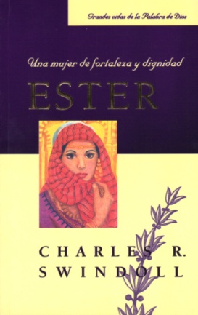
IMAGEN DEL LIBRO

RESEÑA | UNA MUJER DE FORTALEZAY DIGNIDAD

